画面遷移図
ドキュメント名 |  | フロント_店頭買取 基本設計書 | セクション
プロジェクト名 |  | フロント_店頭買取機能 | 作成者 | 緑川 | 作成日 | 2025-09-20 | 更新者 |  | 緑川 | 作成日 | 2025-09-20

 | 説明
 | ・カスタマイズ要件以外の画面遷移は現行踏襲とする。

 | 画面遷移図

店頭買取査定
申込前ログイン

店頭買取査定
申込情報入力
会員登録フォーム

 |  |  |  |  |  |  |  | ※カスタマイズなし
店頭買取査定
申込確認
買取履歴詳細
店頭買取査定申込登録確認～完了

店頭買取査定申込前ログイン
ドキュメント名 |  |  |  |  | フロント_店頭買取 基本設計書 |  |  |  | セクション
プロジェクト名 |  |  |  |  | フロント_店頭買取機能 |  |  |  | 作成者 |  | 緑川 |  | 作成日 | 2025-09-20 | 更新者 | 緑川 | 作成日 | 2025-09-20

機能No |  |  | F08-01 |  | 機能名 |  | 店頭買取査定申込前ログイン |  |  |  |  |  | 概要 | 買取依頼完了画面を表示します。

 | レイアウト図

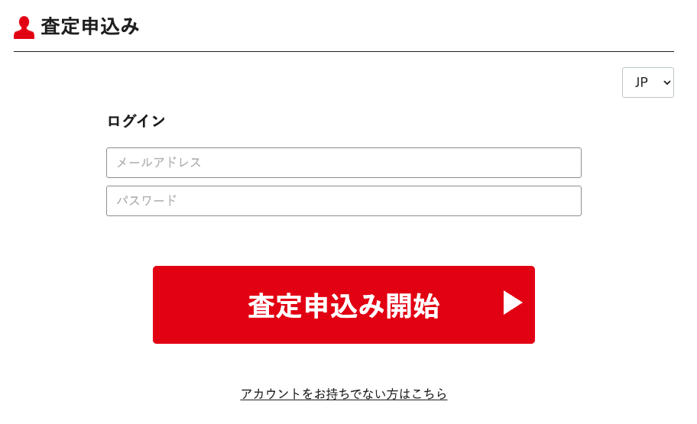

(1)

(2)

(3)

(4)

(5)

 | カスタマイズ説明

 | ・ | 現行踏襲

 | 処理概要（★はカスタマイズ項目）
 | ・ | Languageの切り替えで入力フォームの言語を変更する
 |  | ・ | LanguageでJPを選んだ場合は、項目名を日本語表記とする
 |  | ・ | LanguageでENを選んだ場合は、項目名を英語表記とする

 | ・ | 査定申込開始ボタン押下処理
 |  | ・ | メールアドレス、パスワードが入力されている場合は会員チェック処理をする
 |  | ・ | ログイン後に店頭買取査定申込情報入力画面に遷移する

 | ・ | アカウントをお持ちでない方はこちらボタン押下処理
 |  | ・ | 店頭買取査定申込情報入力画面に遷移する

 | 識別ID |  |  | ラベル |  | 書式・制限 |  | 必須 |  | 最大文字数 または最大値 |  | 初期値 |  | 画面部品の説明
 | 1 |  |  | Language |  | ブルダウン |  | - |  | - |  | JP |  | 選択肢: JP EN
 | 2 |  |  | メールアドレス |  | 全角・半角 |  | △ |  | 320 |  | - |  | ・ログインをする場合は必須項目
 | 3 |  |  | パスワード |  | 全角・半角 |  | △ |  | 320 |  | - |  | ・ログインをする場合は必須項目
 | 4 |  |  | 査定申込み開始ボタン |  | ボタン |  | - |  | - |  | -
 | 5 |  |  | アカウントをお持ちでない方はこちらリンク |  | リンク |  | - |  | - |  | -

店頭買取査定申込情報入力
ドキュメント名 |  |  |  |  | フロント_店頭買取 基本設計書 |  |  |  | セクション
プロジェクト名 |  |  |  |  | フロント_店頭買取機能 |  |  |  | 作成者 |  | 緑川 |  | 作成日 | 2025-09-20 | 更新者 | 緑川 | 作成日 | 2025-09-20

機能No |  |  | F08-02 |  | 機能名 |  | 店頭買取査定申込情報入力 |  |  |  |  |  | 概要 | 買取依頼完了画面を表示します。

 | レイアウト図

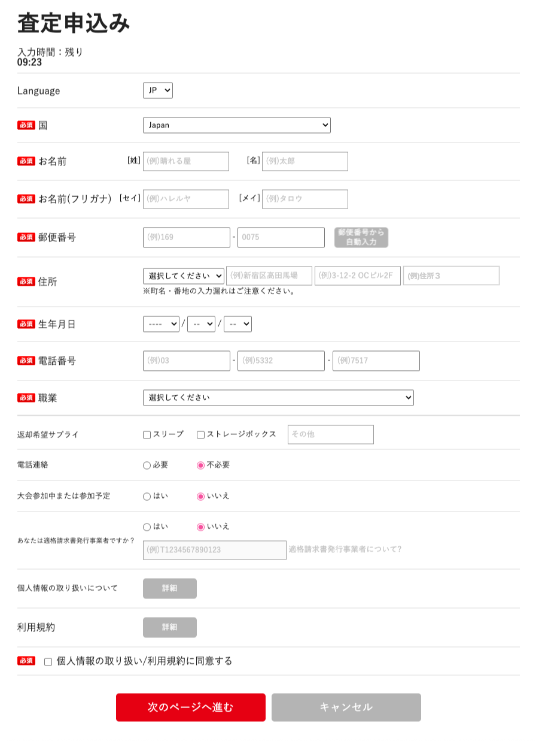

(1)

(2)

(3)
(4)
(5)

(6)
(7)

(8)
(9)
(10)

(11)
(12)
(13)
(14)

(15)
(16)
(17)

(20)
(18)
(19)

(21)

(23)
(22)

(24)

(25)

(26)
(28)
(27)

(29)

(30)

(31)

(32)
(33)

 | カスタマイズ説明
 | 現行機能をベースに下記のカスタマイズを行う

 | 共通の利用規約の表示
 |  | ・ | 現行は個人情報保護方針と利用規約を表示しているが、
 |  |  | リニューアル後はサイト全体で共通の利用規約にまとめるため、共通の利用規約のみ表示する

 | 処理概要（★はカスタマイズ項目）
 | ★ | 利用規約について
 |  | ・ | 個人情報の取り扱いについて、利用規約を共通にまとめるため共通の利用規約のみ表示する
 |  | ・ | 個人情報の取り扱いについてを削除する

 | ★ | 海外住所対応に伴い住所３を追加

 | ・ | 店頭買取査定申込前ログインでログインをして遷移した場合
 |  | ・ | 画面表示時に会員情報を入力フォームに設定する

 | ・ | 申込時間
 |  | ・ | 10分以内に申し込まない場合、店頭買取査定申込前ログイン画面へ遷移する

 | ・ | Languageの切り替えで入力フォームの言語を変更する
 |  | ・ | LanguageでJPを選んだ場合は、項目名を日本語表記とする
 |  | ・ | LanguageでENを選んだ場合は、項目名を英語表記とする

 | ・ | 国の切り替えで入力フォームを変更する
 |  | ・ | 国でJapanを選んだ場合は下記を表示とする
 |  |  | ・ | 郵便番号
 |  |  | ・ | 都道府県
 |  | ・ | 国でJapan以外を選んだ場合は下記を非表示とする
 |  |  | ・ | 郵便番号
 |  |  | ・ | 都道府県

 | ・ | 郵便番号から自動入力ボタンを押下した場合
 |  | ・ | 郵便番号1、郵便番号2の入力値から都道府県、住所1、住所2に値を設定する

 | ・ | 同意にチェックを入れずに申込みされた場合、ブラウザ側のフォームの必須チェックでエラーとなり、次の画面へ進めない

 | ・ | 未成年の場合は次のページへ進むボタンを押下後にモーダルを表示する
 |  | ・ | はいを押下した場合、会員登録ページに進む
 |  | ・ | いいえを押下した場合、モーダル画面を閉じる
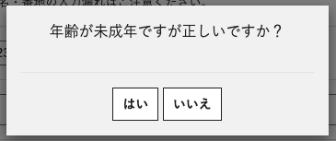

 | ・ | ローカルの言語が日本語の場合、お名前に文字を入力すると自動でお名前（フリガナ）を設定する

 | ・ | 次のページへ進むボタン押下時の処理
 |  | ・ | 国がJapan以外の場合は、都道府県に日本国外を設定する
 |  | ・ | カナが設定されていない場合（英語ページの場合）氏名と同じに設定
 |  | ・ | ブラックリストに登録されている場合は会員登録を行わない
 |  | ・ | 登録した会員IDからプレイヤー登録をする

 | 識別ID |  |  | ラベル |  | 書式・制限 |  | 必須 |  | 最大文字数 または最大値 |  | 初期値 |  | 画面部品の説明
 | 1 |  |  | 入力時間 |  | ラベル |  | - |  | -
 | 2 |  |  | Language |  | 単一選択（プルダウン） |  | - |  | - |  | 店頭買取査定申込前ログインで選択したLanguageを設定する |  | 選択肢: JP EN
 | 3 |  |  | 国 |  | 単一選択（プルダウン） |  | ◯ |  | - |  | Japan |  | 選択項目：国の一覧を表示 ・Japan以外の選択肢を選択した場合、項目の切り替えをする
 | 4 |  |  | お名前（姓） |  | 全角・半角 |  | ◯ |  | 128 |  | -
 | 5 |  |  | お名前（名） |  | 全角・半角 |  | ◯ |  | 128 |  | -
 | 6 |  |  | お名前（フリガナ）（姓） |  | 全角・半角 |  | △ |  | 128 |  | - |  | LanguageがJPの場合は必須
 | 7 |  |  | お名前（フリガナ）（名） |  | 全角・半角 |  | △ |  | 128 |  | - |  | LanguageがJPの場合は必須
 | 8 |  |  | 郵便番号1 |  | 数値（整数） |  | ◯ |  | 3 |  | -
 | 9 |  |  | 郵便番号2 |  | 数値（整数） |  | ◯ |  | 4 |  | -
 | 10 |  |  | 郵便番号から自動入力ボタン |  | ボタン |  | - |  | - |  | - |  |  |  |  |  |  | 2026/7/16木村：デザイン上、ボタンなしで自動セットされるため不要
 | 11 |  |  | 都道府県 |  | 単一選択（プルダウン） |  | ◯ |  | - |  | -
 | 12 |  |  | 住所1 |  | 全角・半角 |  | ◯ |  | 128 |  | -
 | 13 |  |  | 住所2 |  | 全角・半角 |  | ◯ |  | 128 |  | -
 | 14 |  |  | 住所3 |  | 全角・半角 |  | - |  | 128 |  | - |  | ※カスタマイズ対応、項目を追加する |  |  |  |  | 2026/5/15木村：必須から任意に修正
 | 15 |  |  | 誕生日（年） |  | 単一選択（プルダウン） |  | ◯ |  | - |  | -
 | 16 |  |  | 誕生日（月） |  | 単一選択（プルダウン） |  | ◯ |  | - |  | -
 | 17 |  |  | 誕生日（日） |  | 単一選択（プルダウン） |  | ◯ |  | - |  | -
 | 18 |  |  | 電話番号1 |  | 数値（整数） |  | ◯ |  | 5 |  | -
 | 19 |  |  | 電話番号2 |  | 数値（整数） |  | ◯ |  | 5 |  | -
 | 20 |  |  | 電話番号3 |  | 数値（整数） |  | ◯ |  | 5 |  | -
 | 21 |  |  | 職業 |  | 単一選択（プルダウン） |  | - |  | - |  | -
 | 22 |  |  | 返却希望サプライ |  | 単一選択（チェックボックス） |  | - |  | - |  | -
 | 23 |  |  | 返却希望サプライ-入力項目 |  | 全角・半角 |  | - |  | - |  | -
 | 24 |  |  | 電話連絡 |  | 単一選択（ラジオボタン） |  | ◯ |  | - |  | 不必要
 | 25 |  |  | 大会参加中または参加予定 |  | 単一選択（ラジオボタン） |  | ◯ |  | - |  | いいえ
 | 26 |  |  | 適格請求書発行事業者確認 |  | 単一選択（ラジオボタン） |  | - |  | - |  | いいえ
 | 27 |  |  | 適格請求書発行事業者登録番号 |  | 全角・半角 |  | - |  | - |  | -
 | 28 |  |  | 適格請求書発行事業者についてリンク |  | ボタン |  | - |  | - |  | -
 | 29 |  |  | 個人情報の取り扱いについて |  | ボタン |  | - |  | - |  | - |  | ※カスタマイズ対応、項目を削除する
 | 30 |  |  | 利用規約 |  | ボタン |  | - |  | - |  | - |  | ・共通の利用規約をモーダル表示する
 | 31 |  |  | 利用規約同意する |  | 単一選択（チェックボックス） |  | ◯ |  | - |  | チェックなし |  | ・文言の変更
 | 32 |  |  | 次のページへ進むボタン |  | ボタン |  | - |  | - |  | -
 | 33 |  |  | キャンセルボタン |  | ボタン |  | - |  | - |  | -

店頭買取査定申込登録確認～完了
ドキュメント名 |  |  |  |  | フロント_店頭買取 基本設計書 |  |  |  | セクション
プロジェクト名 |  |  |  |  | フロント_店頭買取機能 |  |  |  | 作成者 |  | 緑川 |  | 作成日 | 2025-09-20 | 更新者 | 緑川 | 作成日 | 2025-09-20

機能No |  |  | F08-03 |  | 機能名 |  | 店頭買取査定申込登録確認～完了 |  |  |  |  |  | 概要 | 買取依頼完了画面を表示します。

 | ログイン済みの状態で申込をした場合 レイアウト図

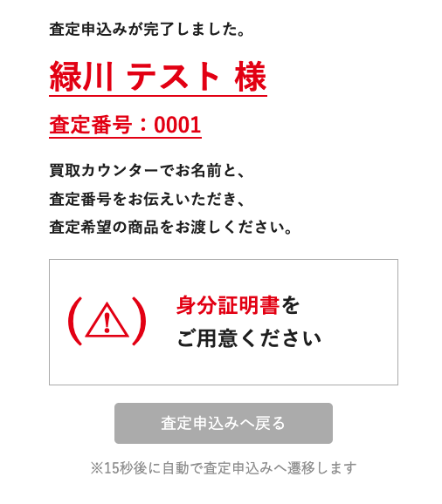

(1)

(2)

 | 未ログインの状態で申込をした場合 レイアウト図

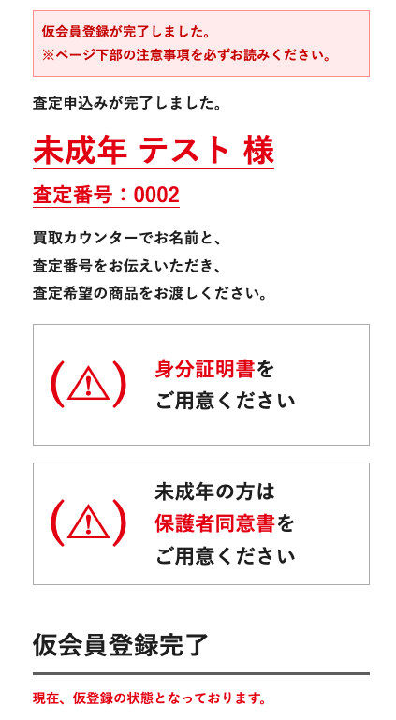
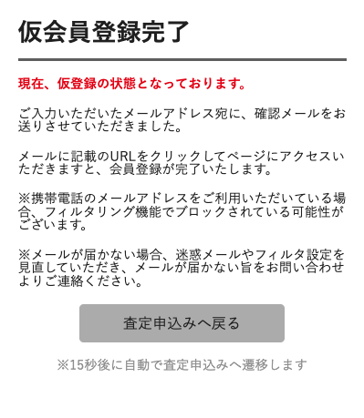

(3)

(4)

(5)

(6)

 | カスタマイズ説明

 | ・ | 現行踏襲

 | 処理概要（★はカスタマイズ項目）
 | ・ | 画面表示後、15秒経過したら店頭買取査定申込前ログイン画面へ遷移する

 | ・ | 申込ユーザーが未成年の場合
 |  | ・ | 保護者同意書を表示する

 | ・ | 未ログインユーザの場合
 |  | ・ | 仮会員登録完了の表示をする

 | ・ | 査定申込情報の登録については店頭買取査定申込確認シートの処理概要を参照

 | 識別ID |  |  | ラベル |  | 書式・制限 |  | 必須 |  | 最大文字数 または最大値 |  | 初期値 |  | 画面部品の説明
 | 1 |  |  | 名前 |  | ラベル |  | - |  | - |  | -
 | 2 |  |  | 査定番号 |  | ラベル |  | - |  | - |  | -
 | 3 |  |  | 身分証明書 |  | - |  | - |  | - |  | -
 | 4 |  |  | 保護者同意書 |  | - |  | - |  | - |  | -
 | 5 |  |  | 仮会員登録完了 |  | - |  | - |  | - |  | - |  | ・未ログインの場合表示する
 | 6 |  |  | 査定申込へ戻るボタン |  | ボタン |  | - |  | - |  | -

会員登録フォーム
ドキュメント名 |  |  |  |  | フロント_店頭買取 基本設計書 |  |  |  | セクション
プロジェクト名 |  |  |  |  | フロント_店頭買取機能 |  |  |  | 作成者 |  | 緑川 |  | 作成日 | 2025-09-20 | 更新者 | 緑川 | 作成日 | 2025-09-20

機能No |  |  | F08-04 |  | 機能名 |  | 会員登録フォーム |  |  |  |  |  | 概要 | 会員登録フォーム画面を表示します。

 | レイアウト図
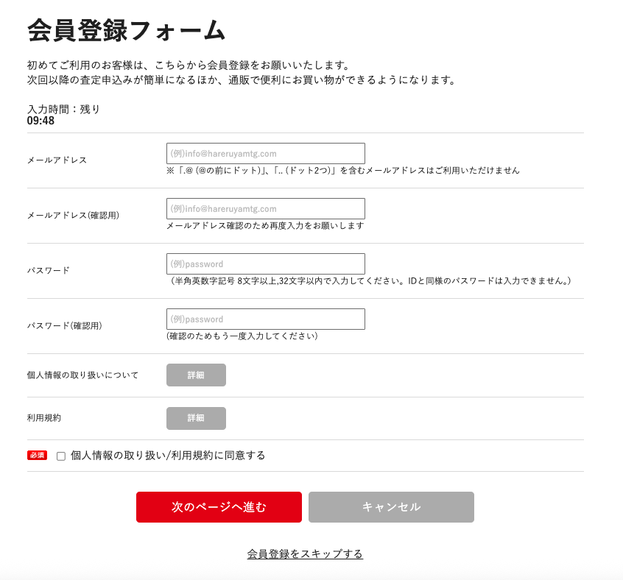

(1)

(2)

(3)

(4)
半角英数字記号 12文字以上、50文字以内で入力してください。 IDと同様のパスワードは入力できません。

(5)

(6)

(7)

(8)

(9)
(10)
(4)

(11)

 | カスタマイズ説明

 | 処理概要（★はカスタマイズ項目）
 | ★ | 利用規約について
 |  | ・ | 個人情報の取り扱いについて、利用規約を共通にまとめるため共通の利用規約のみ表示する
 |  | ・ | 個人情報の取り扱いについてを削除する

 | ・ | 入力時間
 |  | ・ | 10分以内に申し込まない場合、店頭買取査定申込前ログイン画面へ遷移する

 | ・ | 次のページへ進むボタン押下時の処理
 |  | ・ | メールアドレスとメールアドレス(確認用)が一致していない場合はエラーとする
 |  | ・ | パスワードとパスワード(確認用)の値が一致していない場合はエラーとする
 |  | 。 | 入力値に問題がいない場合は店頭買取査定申込確認画面へ遷移する

 | 識別ID |  |  | ラベル |  | 書式・制限 |  | 必須 |  | 最大文字数 または最大値 |  | 初期値 |  | 画面部品の説明
 | 1 |  |  | 入力時間 |  | ラベル |  | - |  | - |  | -
 | 2 |  |  | メールアドレス |  | ラベル |  | ◯ |  | - |  | - |  | メールアドレスチェックを行う
 | 3 |  |  | メールアドレス(確認用) |  | ボタン |  | ◯ |  | - |  | - |  | メールアドレスと同一かチェックを行う
 | 4 |  |  | パスワード |  | ボタン |  | ◯ |  | 50 |  | - |  | 最低文字数12文字～最大文字数50文字であるかチェックを行う
 | 5 |  |  | パスワード(確認用) |  | ボタン |  | ◯ |  | 50 |  | - |  | パスワードと同一かチェックを行う
 | 6 |  |  | 個人情報の取り扱いについて |  | ボタン |  | - |  | - |  | - |  | ※カスタマイズ対応、項目を削除する
 | 7 |  |  | 利用規約 |  | ボタン |  | - |  | - |  | - |  | ・共通の利用規約をモーダル表示する
 | 8 |  |  | 利用規約同意する |  | チェックボックス |  | ◯ |  | - |  | チェックなし
 | 9 |  |  | 次のページへ進む |  | ボタン |  | - |  | - |  | -
 | 10 |  |  | キャンセル |  | ボタン |  | - |  | - |  | -
 | 11 |  |  | 会員登録をスキップする |  | リンク |  | - |  | - |  | -

店頭買取査定申込確認
ドキュメント名 |  |  |  |  | フロント_店頭買取 基本設計書 |  |  |  | セクション
プロジェクト名 |  |  |  |  | フロント_店頭買取機能 |  |  |  | 作成者 |  | 緑川 |  | 作成日 | 2025-09-20 | 更新者 | 緑川 | 作成日 | 2025-09-20

機能No |  |  | F08-05 |  | 機能名 |  | 店頭買取査定申込確認 |  |  |  |  |  | 概要 | 店頭買取査定申込確認を表示します。

 | レイアウト図
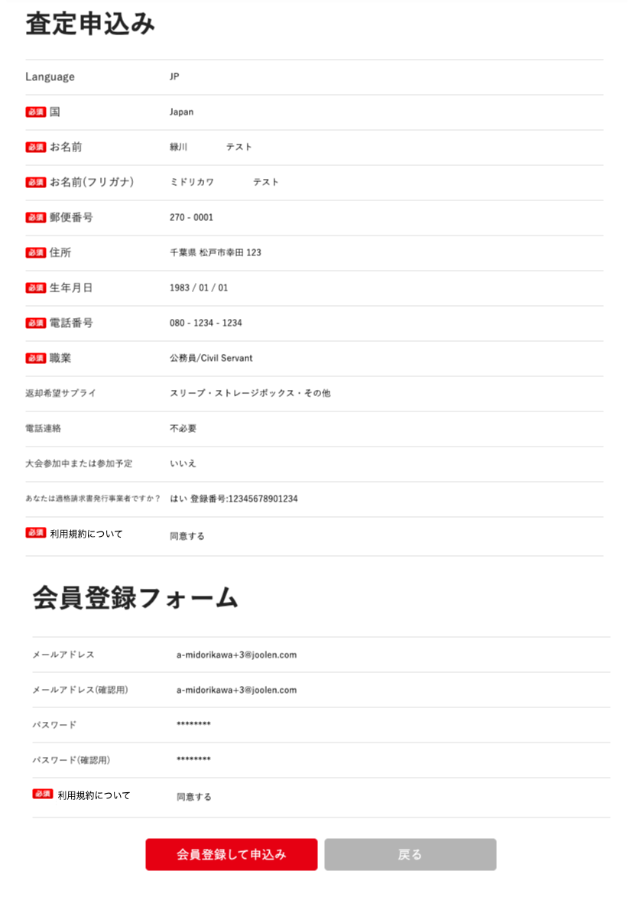

(1)

(2)

(3)

(4)

(5)

(6)

(7)

(8)

(9)

(10)

(11)

(12)

(13)
(14)

(15)

(16)

(17)

(18)

(19)

(20)

(21)
(22)

 | カスタマイズ説明

 | ・ | 住所3を表示および登録する

 | 処理概要（★はカスタマイズ項目）
 | ・ | 査定申込みボタン押下時の処理
 |  | ・ | 会員登録画面から遷移された場合は会員登録を行う
 |  |  | ・ | 国がJapan以外の場合は、都道府県に日本国外を設定する
 |  |  | ・ | カナが設定されていない場合（英語ページの場合）氏名と同じに設定
 |  |  | ・ | ブラックリストに登録されている場合は会員登録を行わない
 |  |  | ・ | 登録した会員IDからプレイヤー登録をする
 |  |  | ・ | 基本情報設定で仮会員設定が有効な場合は、確認メールを送信する
 |  |  | ★ | 海外住所対応に伴い住所表示箇所に住所３を追加

 |  | ・ | 査定申込みを登録する
 |  |  | ・ | 国がJapan以外の場合は、都道府県に日本国外を設定する
 |  |  | ・ | カナが設定されていない場合（英語ページの場合）氏名と同じに設定
 |  |  | ・ | 適格請求書発行事業者登録番号が登録されている場合はフリーコメントに「適格請求書発行事業者」を設定する
 |  |  | ・ | 査定申込情報を会員IDと紐づける（エンハンス対応）

 |  | ・ | ステータス変更履歴を登録する

 | ・ | 未ログイン、かつ会員登録フォームで入力をした場合は会員登録フォームで入力した情報を表示する

 | 識別ID |  |  | ラベル |  | 書式・制限 |  | 必須 |  | 最大文字数 または最大値 |  | 初期値 |  | 画面部品の説明
 | 1 |  |  | Language |  | ラベル |  | - |  | - |  | -
 | 2 |  |  | 国 |  | ラベル |  | - |  | - |  | -
 | 3 |  |  | お名前 |  | ラベル |  | - |  | - |  | -
 | 4 |  |  | お名前(フリガナ) |  | ラベル |  | - |  | - |  | -
 | 5 |  |  | 郵便番号 |  | ラベル |  | - |  | - |  | -
 | 6 |  |  | 住所 |  | ラベル |  | - |  | - |  | - |  | ・住所３の表示を追加
 | 7 |  |  | 生年月日 |  | ラベル |  | - |  | - |  | -
 | 8 |  |  | 電話番号 |  | ラベル |  | - |  | - |  | -
 | 9 |  |  | 職業 |  | ラベル |  | - |  | - |  | -
 | 10 |  |  | 返却希望サプライ |  | ラベル |  | - |  | - |  | -
 | 11 |  |  | 電話連絡 |  | ラベル |  | - |  | - |  | -
 | 12 |  |  | 大会参加中または参加予定 |  | ラベル |  | - |  | - |  | -
 | 13 |  |  | 適格請求書発行事業者確認 |  | ラベル |  | - |  | - |  | -
 | 14 |  |  | 適格請求書発行事業者登録番号 |  | ラベル |  | - |  | - |  | -
 | 15 |  |  | 利用規約について |  | ラベル |  | - |  | - |  | -
 | 16 |  |  | メールアドレス |  | ラベル |  | - |  | - |  | - |  | ・会員登録フォームで入力した場合は表示
 | 17 |  |  | メールアドレス(確認用) |  | ラベル |  | - |  | - |  | - |  | ・会員登録フォームで入力した場合は表示
 | 18 |  |  | パスワード |  | ラベル |  | - |  | - |  | - |  | ・会員登録フォームで入力した場合は表示
 | 19 |  |  | パスワード(確認用) |  | ラベル |  | - |  | - |  | - |  | ・会員登録フォームで入力した場合は表示
 | 20 |  |  | 利用規約について |  | ラベル |  | - |  | - |  | - |  | ・会員登録フォームで入力した場合は表示
 | 21 |  |  | 査定申込み |  | ボタン |  | - |  | - |  | - |  | ・会員登録フォームで入力した場合は表示
 | 22 |  |  | 戻る |  | ボタン |  | - |  | - |  | -

